参考_記載例
記載例（集計情報依頼書シート）

①提出日を入力してください。

②利活用者向け詳細情報の管理番号を入力してください。

③利活用者向け詳細情報提供等依頼書の「提供等依頼の担当者」の場合には、記載を省略して差し支えありません。

④販売名及び一般名の正式名称を記載してください。販売名には規格の情報も含めてください。

⑤医薬品リスク管理計画書に記載のMID-NETを用いた調査に関する安全性検討事項等を本項目に転記してください。

⑥MID-NETを用いて実施する調査の概要を記載してください。
記載例1）●●（調査の対象となる医薬品名）の製造販売承認申請時のRMPにおいて、追加の医薬品安全性監視活動として製造販売後データベース調査の実施を検討しているため。
記載例2）●●（調査の対象となる医薬品名）の医薬品リスク管理計画書に基づき実施する製造販売後データベース調査

①調査対象とする「データ期間（年月日）」を設定する場合には、「データ期間（年月日）」に「医薬品A」又は「傷病A」の「開始日」を有する患者が抽出されます。データ期間（年月日）は、任意の期間を最大３年間の範囲内で指定してください。なお、１回の依頼で複数のデータ期間を設定する場合は、全体のデータ期間を最大３年間の範囲内で指定し、各条件は指定した３年間の範囲で設定してください。

記載例（コードリスト様式シート）
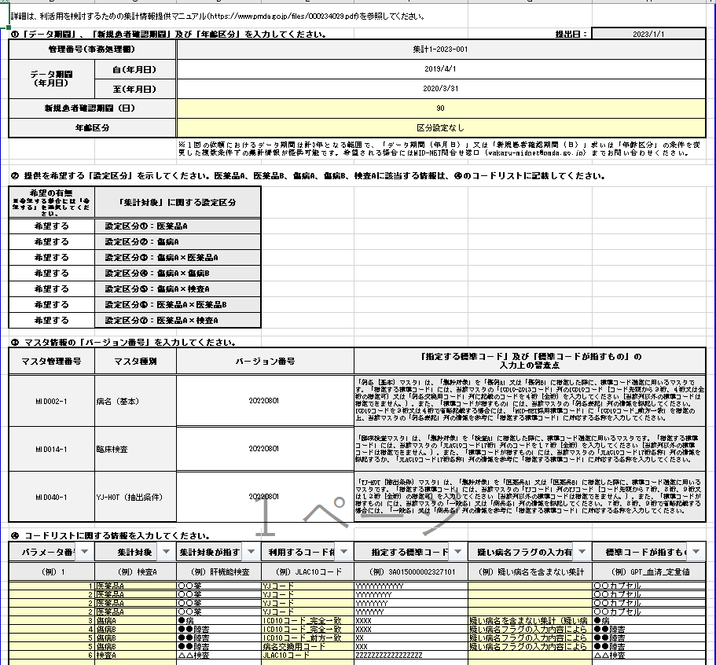

②新規患者確認期間（医薬品の新規の処方、又は傷病の新規の診断を特定する際に用いる期間）を90、180、360日から選択できます。

③年齢区分を「区分設定なし」、「小児（15歳未満）」から選択できます。「区分設定なし」を選択した場合、全年齢を対象とした集計となります。「小児（15歳未満）」を選択した場合は、小児（15歳未満）を対象とした集計となります。（小児（15歳未満）以外の患者は集計対象外となります。）

④提供を希望する集計情報の設定区分を指定してください。
設定区分①～⑦に関する詳細は、機構ウェブサイトhttps://www.pmda.go.jp/files/000234029.pdfに記載のマニュアルを参照ください。

⑤「バージョン番号」は、MID-NET利活用者向け詳細情報B-04_コードリスト作成用マスタのファイル名の末尾８桁の数字です。マスタは４半期ごとに更新されます。可能な限り最新のマスタを確認することを推奨します。

⑥コードリストに関する情報を入力してください。
「集計対象が指すもの」・・・各集計対象が指す情報を記載してください。
「指定する標準コード」・・・⑤で記載したバージョン番号の各マスタに記載している標準コードを入力してください。
「標準コードが指すもの」・・・指定する標準コードが指す標準名称を入力してください。必ずしもマスタに記載している標準名称と一致させる必要はありません。

記載例（条件設定シート）

②「パラメータ番号及び該当する項目」に関する情報を入力してください。各集計対象（医薬品A、医薬品B、傷病A、傷病B、検査A）に対して、コードリスト様式シートに入力した「パラメータ番号」、パラメータ番号に該当する項目、該当する項目の説明を各列に設けています。
なお、「該当する項目の説明」には「該当する項目」に「その他」を選択した場合にのみ記載してください。

①「設定区分」に関する情報を選択してください。設定区分①～⑦に関する詳細は、機構ウェブサイトhttps://www.pmda.go.jp/files/000234029.pdfに記載のマニュアルを参照ください。

